BOLNYB_
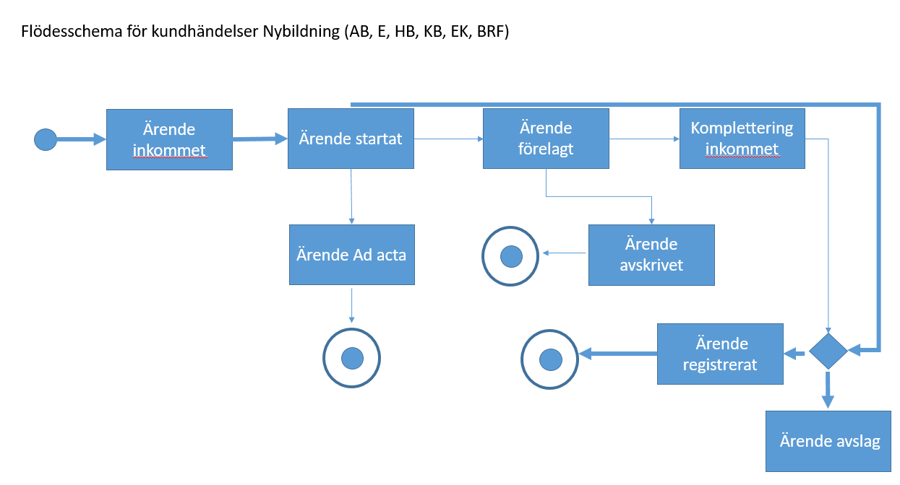
Här klipper vi in ett flödesschema för aktuell producentärendetyp. En flik per flödesschema

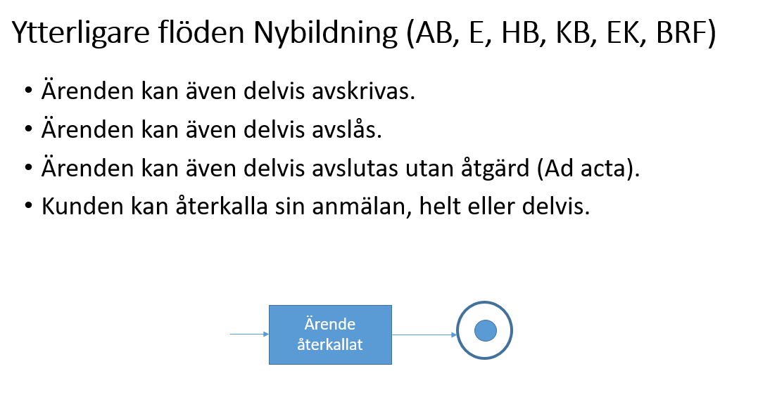

BOL.DRIVA_
